상품제안서
액센 버디 C타입 USB2.0 메모리 128GB | 상품코드: F27009

 |  |  |  |  |  |  | 02-412-0044 | www.easy1.co.kr
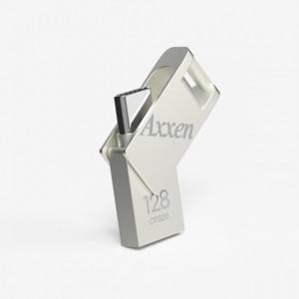

【상세/제작정보】 | 기본수량 미만 인쇄시 비용 추가. 선물포장+종이케이스 별도 문의.

【인쇄/포장옵션】 | 레이저, 풀칼라 / 금,은박지

【공급단가】 | 수량 | 100~ | 300~ | 500~ | 1,000~ | 3,000~
*VAT별도 | 단가 | 13,500원 | 13,280원 | 12,960원 | 12,630원 | 12,420원

【상품 URL】 | http://www.easy1.co.kr/src/goods_detail.php?gdno=27009

